关系图
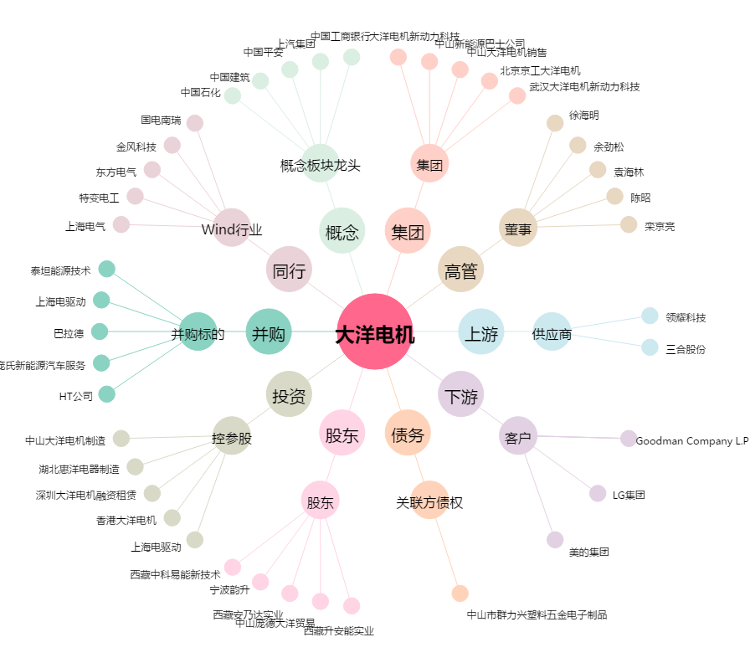
大洋电机[002249.SZ] - 关系概览图

